Manuel d'utilisation
Manuel d'utilisation
Auteur: | Arthur LOYSEL

Ce fichier contient des feuilles de calculs qui sont présentées comme suit:
Onglet 1 | Manuel d'utilisation
Onglet 2 | Calcul du ferraillage transversal pour une section circulaire avec la méthode de l'inclinaison variable des bielles de béton
Onglet 3 | Calcul du ferraillage transversal pour une section circulaire avec la méthode standard (q=45°)
Onglet 4 | Calcul de fck* pour les fondations profondes

Mode d'utilisation
Les données à rentrées sont dans le tableau en rouge.
Une synthèse des résultats est disponible en bas du tableau. Pour afficher les résultats de la ligne qui vous intéresse, rentrez le numéro de la ligne à côté de "Afficher ligne"
Dans le cas des fondations profondes, la valeur caractéristique à la compression du béton est minorée par rapport à la valeur caractéristique classique fck. La formule à prendre en compte est la suivante:
La feuille "Calcul fck étoile" vous permet de le calculer en fonction de la situation de projet.
Dans chaque feuille, B correspond au diamètre du pieux.
Si l'on souhaite s'affranchir du calcul des armatures à l'effort tranchant, on doit respecter les conditions suivantes:

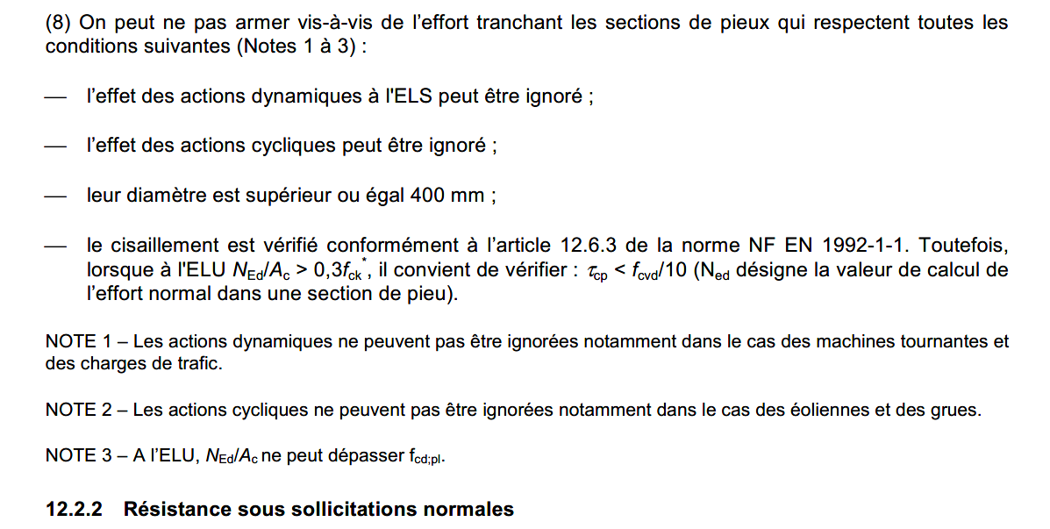

Limites du fichier
La méthode de l'inclinaison variable des bielles permet de réduire la section d'acier transversale, mais en contrepartie, on augmente la section d'acier longitudinale: voir Pratique de l'eurocode §4.6 du chapitre effort tranchant
Cette méthode réduit aussi la valeur de VRd,max (valeur limite de l'écrasement des bielles de béton) donc une section qui pourrait passer avec la méthode standard, peut ne pas passer avec cette méthode.
Feuille valable que pour des éléments de hauteur constante

Bibliographie
Pratique de l'Eurocode 2, J. ROUX, Chapitre 8
Guide du Cerema, Eurocode 7, Application aux fondations profondes (NF P94-262)

Calcul fck étoile
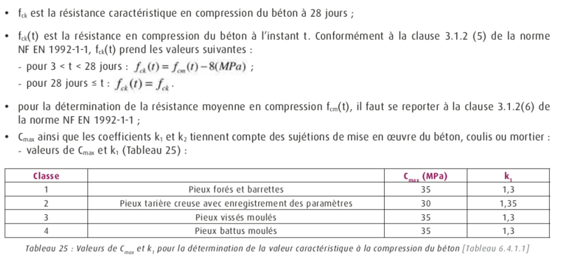
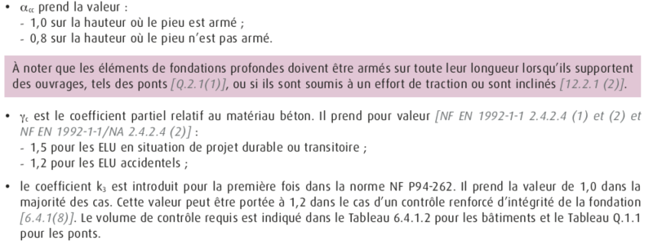
 | [1] |  |  |  |  |  | [2]
1 | Pieux forés et barrettes |  |  |  |  | 1 | Pieux forés et barrettes dont le rapport de la plus petite dimension B à la longueur est inférieur à 1/20
2 | Pieux tarière creuse avec enregistrement des paramètres |  |  |  |  | 2 | Pieux forés et barrettes dont la plus petite dimension B est inférieure à 0,6m
3 | Pieux vissés moulés |  |  |  |  | 3 | Pieux forés et barrettes réunissant les conditions 1 et 2 ci-dessus
4 | Pieux battus moulés |  |  |  |  | 4 | Tous les autres cas

 |  | Calcul fck* | Situation de l'ouvrage |  | B | fck | fck(t) | Cmax | k1 | k2 | k3 | acc | gc | fck* | fcd
 |  |  | [1] | [2] | [m] | [MPa] | [MPa] | [Mpa] |  |  |  |  |  | [MPa] | [MPa]
 |  | Pieux 1 | 1 | 1 | 0.25 | 25 | 25 | 35 | 1.3 | 1.05 | 1 | 1 | 1.50 | 18.32 | 12.21
 |  | Pieux 2 | 2 | 2 | 0.25 | 25 | 25 | 30 | 1.35 | 1.175 | 1 | 1 | 1.50 | 15.76 | 10.51
 |  | Pieux 3 | 3 | 3 | 0.25 | 25 | 25 | 35 | 1.3 | 1.225 | 1 | 1 | 1.50 | 15.70 | 10.47
 |  | Pieux 4 | 4 | 4 | 0.25 | 35 | 35 | 35 | 1.3 | 1 | 1 | 1 | 1.50 | 26.92 | 17.95

